説明書（記入前にこちらを必ずお読みください）
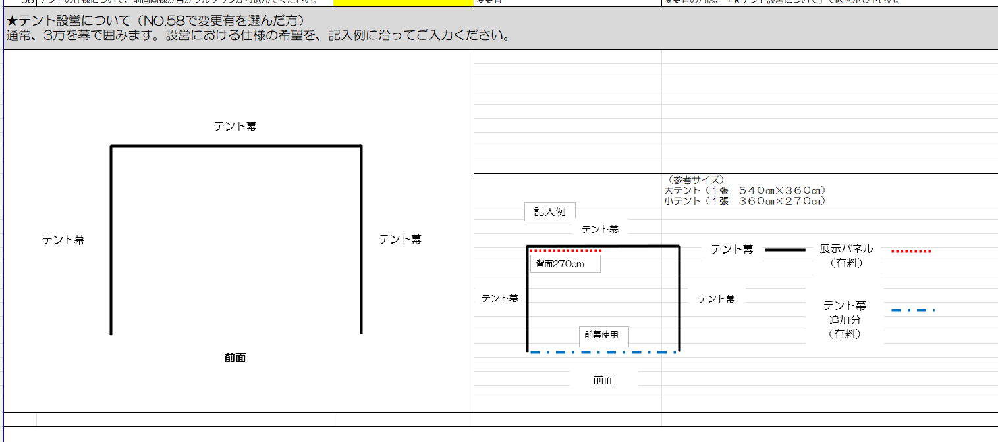
1.くみんの広場テント出店参加申込書作成方法について

 | （１） | Excel左下の「くみんの広場テント参加申込書」をクリックしてください。「くみんの広場テント参加申込書」が開かれます。

 | （２） | 「くみんの広場テント参加申込書」が開かれたら、NO.1から問を回答してください。
 |  | 回答ができるとセルが黄色から白に変わります。
 |  | 記入例が回答欄の隣のセルにございます。参考にしてください。
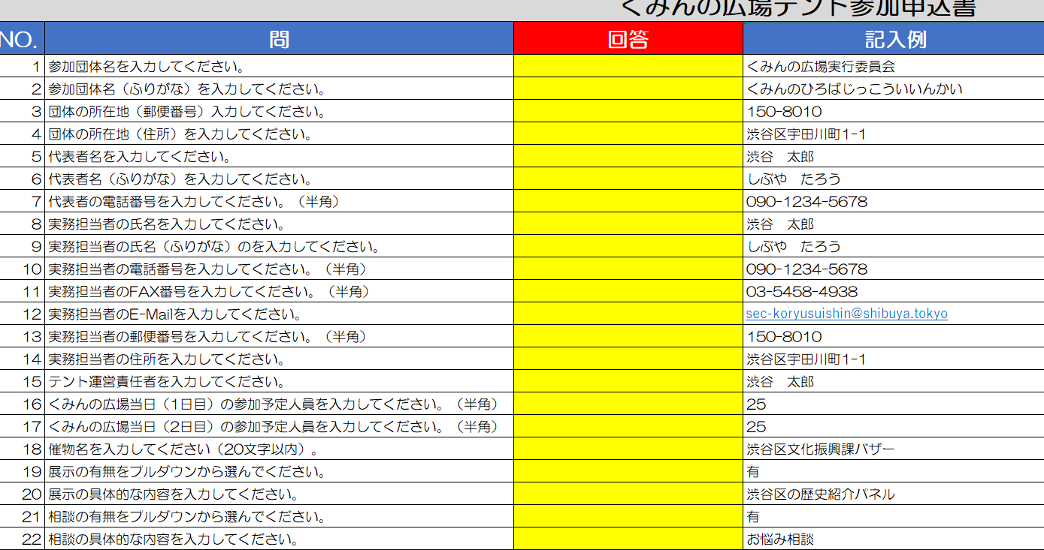

 |  | ※「プルダウンから選んでください」の問は、回答欄を選択するとプルダウンが右側に出るのでクリックして選択してください。

 | （３） | テント設営について、前回の広場と仕様が異なる場合は、記入例に沿って入力をしてください。
 |  | 線を引く場合は、記入例の線をコピーして使ってください。

くみんの広場テント参加申込書
くみんの広場テント参加申込書
NO. | 問 | 回答 | 記入例 | 備考
1 | 参加団体名を入力してください。 |  | くみんの広場実行委員会
2 | 参加団体名（ふりがな）を入力してください。 |  | くみんのひろばじっこういいんかい
3 | 団体の設立年月日を入力してください。 |  | 1996/08/02
4 | 団体の所在地（郵便番号）を入力してください。 |  | 150-8010
5 | 団体の所在地（住所）を入力してください。 |  | 渋谷区宇田川町1-1
6 | 代表者名を入力してください。 |  | 渋谷 太郎
7 | 代表者名（ふりがな）を入力してください。 |  | しぶや たろう
8 | 代表者の電話番号を入力してください。（半角） |  | 090-1234-5678
9 | 団体の趣旨（活動目的）を入力してください。 |  | 渋谷区くみんの広場実施のために開催準備を行う。
10 | 団体の事業（活動内容）を入力してください。 |  | 渋谷区くみんの広場開催に向けて、出店団体との調整やイベントの企画等を行う。 年3回実行委員会の開催、11月くみんの広場開催
11 | 団体の会員総数を入力してください。 |  | 50
12 | 団体の会員のうち渋谷区在住者の人数を入力してください。 |  | 20
13 | 団体の会員のうち渋谷区在勤者の人数を入力してください。 |  | 15
14 | 団体の会員のうち渋谷区在学者の人数を入力してください。 |  | 15
15 | 渋谷区での活動実績を入力してください。 |  | 代々木公園で150を超える団体を集め、くみんの広場を実施している。
16 | 団体の活動等について、添付書類の有無をプルダウンから選んでください。 |  | 有 | 会則等の写し・活動の機関紙・PRパンフレット等がございましたら、ご提出をお願いいたします。 ※団体の活動状況や所在を確認することが難しい場合には、追加資料の提出をお願いする場合があります。
17 | 実務担当者の氏名を入力してください。 |  | 渋谷 太郎 | 事務局からは、今後実務担当者宛てに文書等の郵送・連絡をいたします。
18 | 実務担当者の氏名（ふりがな）のを入力してください。 |  | しぶや たろう
19 | 実務担当者の電話番号を入力してください。（半角） |  | 090-1234-5678 | 平日昼間に繋がる連絡先を入力してください。
20 | 実務担当者のE-Mailを入力してください。 |  | sec-koryusuishin@shibuya.tokyo | 複数入力する場合は、間に「;」をいれてください。
21 | 実務担当者の郵便番号を入力してください。（半角） |  | 150-8010 | 郵送物がある際はこちらに送付させていただきます。
22 | 実務担当者の住所を入力してください。 |  | 渋谷区宇田川町1-1
23 | テント運営責任者を入力してください。 |  | 渋谷 太郎 | テント運営責任者は、食品・火気取扱責任者も兼ねます。
24 | くみんの広場当日（1日目）の参加予定人員を入力してください。（半角） |  | 25
25 | くみんの広場当日（2日目）の参加予定人員を入力してください。（半角） |  | 25
26 | 催物名を入力してください（20文字以内）。 |  | 渋谷区文化振興課バザー | パンフレットや案内板にも使用します。簡潔に20字以内でご入力ください。
27 | 展示の有無をプルダウンから選んでください。 |  | 有
28 | 展示の具体的な内容を入力してください。 |  | 渋谷区の歴史紹介パネル
29 | 相談の有無をプルダウンから選んでください。 |  | 有
30 | 相談の具体的な内容を入力してください。 |  | お悩み相談
31 | 販売物の有無をプルダウンから選んでください。 |  | 有
32 | 販売物の具体的な内容を入力してください。 |  | 特産物
33 | 食品等の取扱い有無をプルダウンから選んでください。 |  | 有
34 | 調理・加工の有無をプルダウンから選んでください。 |  | 調理・加工する | 調理・加工するは、会場で調理する、開栓した飲料を販売することを指します。 調理・加工なしは、仕入れたものをそのまま販売若しくは配布することを指します。
35 | 試飲試食の有無を選んでください。 |  | 有
36 | 食品取扱予定品目を入力してください。 |  | やきそば、たこやき、焼菓子（袋梱包）
37 | 酒類販売の有無をプルダウンから選んでください。 |  | 有
38 | 酒類の販売方法をプルダウンから選んでください。 |  | 開栓してコップに注いで販売（食品届が必要） | 保健所・税務署への申請書は、後日該当団体へ送付します。申請は事務局で致します。
39 | 配布物の有無をプルダウンから選んでください。 |  | 有
40 | 配布物の具体的な内容を入力してください。 |  | チラシ・風船
41 | スタンプラリーへの参加の可否をプルダウンから選んでください。 |  | 有
42 | スタンプラリーの具体的な企画内容を入力してください。 |  | わなげ・○×クイズ
43 | スタンプラリー記念品提供の有無を選んでください。 |  | 有 | スタンプラリーに参加しない団体も提供可能です。ご提供いただいた記念品はスタンプラリーの景品とさせていただきます。提供のご協力をお願いいたします。
44 | スタンプラリー記念品の具体的な内容を入力してください。 |  | 消しゴム50個
45 | 火気器具使用の有無をプルダウンから選んでください。 |  | 有 | 火気器具とは、電気を熱源とする器具（電気ポット、ホットプレート、トースター、ハロゲンヒーター等）・燃料を使用する器具（ガスコンロ、カセットコンロ、暖房器具等）が該当します。 該当するか不明な器具については、事務局へ相談してください。
46 | 火気器具の詳細を入力してください。 |  | 電気ポット１台、カセットコンロ３台 | 記載のない火気器具は当日使用できません。ご注意ください。
47 | 消火器の準備方法を入力してください。 |  | レンタル（希望本数１本） | 火気器具を使用するテント出店には、「ABC粉末消火器１０型」の消火器の設置が義務つけられています。消火器のレンタルは１本3,000円です。支払方法等は、後日通知を送付します。レンタルされる場合は、当日本部テントにて受取手続きをお願いします。
48 | 長机の必要台数を入力してください。（半角） |  | 5 | 5台まで無料。6台目以降は1台500円（仕様：180cm×50cm予定）
49 | 椅子の必要脚数を入力してください。（半角） |  | 10 | 10脚まで無料。11脚目以降は1脚300円（仕様：パイプ椅子）
50 | 蛍光灯（有料）の必要基数を入力してください。（半角） |  | 1 | 1基1,000円。必要ない場合は0と入力してください。
51 | テント幕追加分（有料）使用の有無を入力してください。 |  | 有 | 間仕切りにはパネルではなくこちらをご使用ください。
52 | テント幕の使用方法をプルダウンから選んでください。 |  | 間仕切り（テント仕様参照） | 前幕：500円、間仕切り：90cm毎300円
53 | 展示パネル（有料）設置の有無をプルダウンから選んでください。 |  | 有 | 1枚2,000円（仕様：横90cm×縦180cm）
54 | 展示パネルの枚数を入力してください。（半角） |  | 5
55 | その他持ち込み設備の有無をプルダウンから選んでください。 |  | 有
56 | その他持ち込み設備の（品名・仕様・数）を記入してください。 |  | 電気ポット・消費電力500・1
57 | その他レンタル希望設備の有無をプルダウンから選んでください。 |  | 有 | レンタルについてはご希望に添えない場合もありますので、ご承知おきください。
58 | その他レンタル希望設備の（品名・仕様・必要数）を入力してください。 |  | 冷蔵庫・消費電力1000・1
59 | 電気器具の使用有無をプルダウンから選んでください。 |  | 有 | 持ち込み機材を含みます。
60 | 使用する電気器具の名称を入力してください。 |  | 電気ポット・冷蔵庫
61 | 使用する電気器具の使用目的・方法を入力してください。 |  | 湯沸・食料冷蔵
62 | 使用する電気器具の数量を入力してください。 |  | 各1台 計2台
63 | 使用する電気器具の最大消費電力[W]を入力してください。 |  | 500・1000
64 | 使用する電力器具の総合計電力[W]を入力してください。（半角） |  | 1500
65 | 搬出入に車を使用するかプルダウンから選んでください。 |  | 有
66 | 通行券の希望枚数を入力してください。（半角） |  | 2 | 上限3枚まで。必要最低限としてください。
67 | 自由意見欄 |  | 無 | 入力事項がない場合は、「無」と入力してください。
68 | テントの仕様について、前回同様か否かプルダウンから選んでください。 |  | 変更有 | 変更有の方は、「★テント設営について」で図を示し下さい。
★テント設営について（NO.68で変更有を選んだ方） 通常、3方を幕で囲みます。設営における仕様の希望を、記入例に沿ってご入力ください。

テント幕
前面
テント幕
テント幕

記入例
 |  |  |  | （参考サイズ） 大テント（１張 ５４０㎝×３６０㎝） 小テント（１張 ３６０㎝×２７０㎝）
テント幕
テント幕
テント幕
前面
背面270cm
前幕使用

展示パネル
（有料）
テント幕

テント幕
追加分
（有料）

提出期限：令和5年7月1４日（金）必着 Excelのまま送付してください。 ファイル名：団体名_参加申込書 提出先：下記メールアドレス宛（渋谷区くみんの広場実行委員会事務局）に送付ください。 shibufes@shibuya.tokyo

